HW
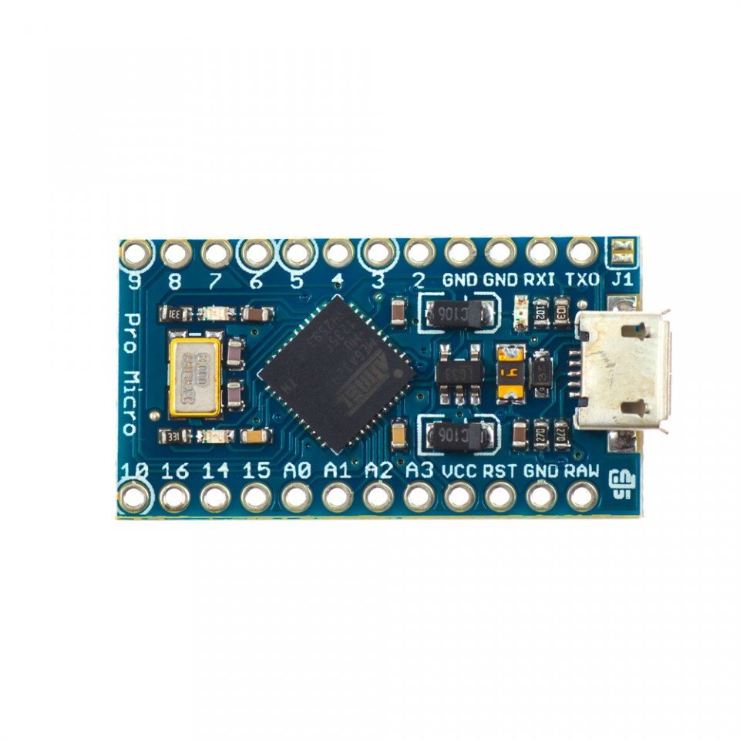
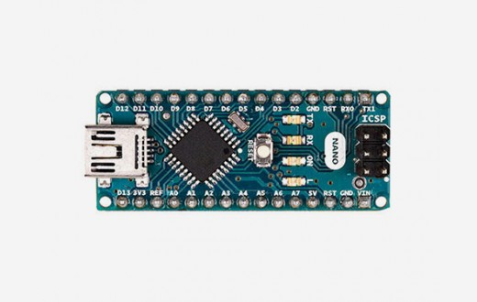
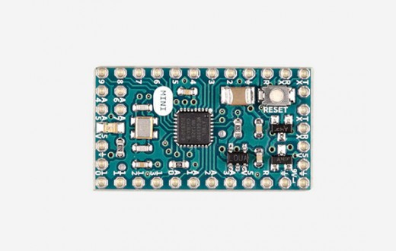

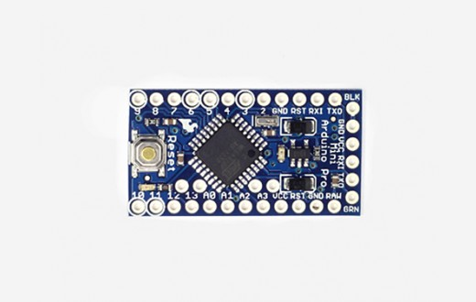
 | uC | USB | 3,3V/8MHz | 5V/16MHz | IO
Mini | 328P | - | - | x | 14
Pro Mini | 328P | - | x | x | 14
Micro | 32U4 | x | - | x | 20
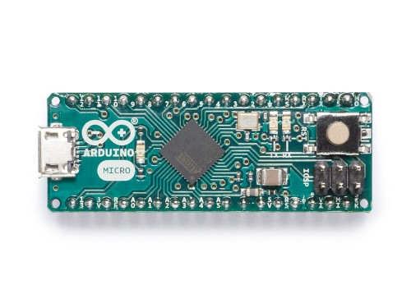
Pro Micro | 32U4 | x | - | x | 14
Nano | 328P | x | - | x | 14

